강연소개
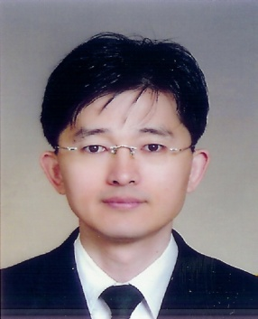
제목 | R의 저변 확대를 위한 노력
요약 | R사용자 확대의 의미를 GPL의 관점에서 살펴보고, KRUG의 활동을 돌아보며 R과 관련된 사용자의 여러 관심사항을 살펴본다.
키워드 | KRUG, Survey, CRAN, Packages
발표시간 | 09:40~10:20
강사 | 유충현 (현) NexR 데이터분석팀장(2011~), KRUG 대표 (전) 삼성SDS, 오픈SNS 등에서 BI 및 데이터 분석 업무 경험

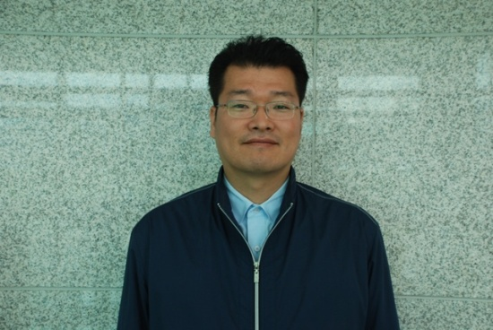
제목 | 공공기관(교통부문)에서의 R의 활용 가능성
요약 | 교통부문에서의 ITS 및 교통안전관련 시스템의 구축사례, 대용량 자료처리, 시스템 통합사례, 시각화 사례를 소개하고 그에 따른 R의 활용가능성을 모색한다.
키워드 | ITS, 교통안전, olap, 생성가능한 빅데이터
발표시간 | 10:20~11:00
강사 | 주재홍 (현) 교통안전공단 교통안전교육센터 선임연구원 교통사고감소효과분석, 인지반응시간 특성연구, 시지각 특성 등 데이터 분석 업무경험

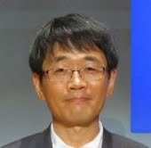
제목 | R을 활용한 움직이는 데이터 그림(moving data pictures using R)
요약 | R을 활용한 동적 그래픽스(dynamic graphics) 사례를 제시하고 기법을 설명한다. 교육과 연구, 그리고 기업에서의 활용가능성을 모색한다.
키워드 | 동적 그래픽스, plot
발표시간 | 11:10~11:50
강사 | 허명회 고려대학교 정경대학 통계학과 교수 R을 활용한 탐색적 자료분석, R을 활용한 사회네트워크분석 입문 등 저서 다수

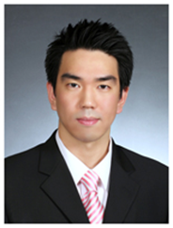
제목 | SAS and R - SAS, R을 품다
키워드 | SAS를 활용한 R과의 연동을 확인하고 분석 라이프 사이클 적용에 대해 살펴본다.
발표시간 | SAS, Integration, Analytic Lifecycle
발표시간 | 13:00~13:30
강사 | 채윤석 SAS Korea Customer Intelligence Team 대리

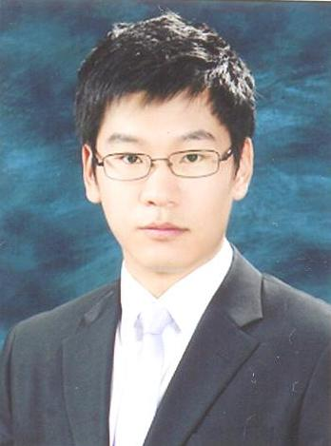
제목 | Spotfire와 R과의 협업
요약 | Visualization 대표적인 Tool Spotfire을 이용하여 데이터 시각화의 중요성과 최근 각광받고 있는 통계분석 프로그램인 R과의 연동을 이용하여 현업에서 필요한 통계분석을 좀 더 쉽고 다양하게 활용할 수 있는 방법을 모색한다.
키워드 | Spotfire, R, Visualization, 통계툴, 시각화
발표시간 | 13:30~14:00
강사 | 박승배 ㈜피앤디솔루션

제목 | R을 이용한 구조방정식
요약 | 사회과학 및 예-체능 융복합 등 응용통계 분야에서 구조방정식 (Structural Equation Modeling, SEM) 기법이 널리 사용되고 있습니다. 일반 적으로 석사학위 이상의 전문적 학술논문을 작성하기 위한 고급통계 학습에 구조방정식이 필수적으로 포함되고 있는 상황입니다. 현재 몇 몇 구조방정식 을 위한 전문 통계소프트웨어들이 광범위하게 사용되고 있습니다만, 비싼 가 격-제한된 분석기법 제공 등의 문제점을 안고 있습니다. R에는 고전적인 공분 산-상관관계 분석에 기초한 고전적인 기법부터 부분 최소제곱(Partial Least Squares) 계산을 활용한 최신의 기법을 제공하는 다양한 패키지들이 있습니 다. 이 발표는 한국의 응용통계 사용자에게 R의 구조방정식 패키지를 소개하 고, 사용경험을 공유하는 목적을 갖습니다. 손쉬운 모델 입력, 구조방정식 도 형(diagram) 제작, 모델의 적합성 판단 등과 관련된 설명이 포함됩니다. | 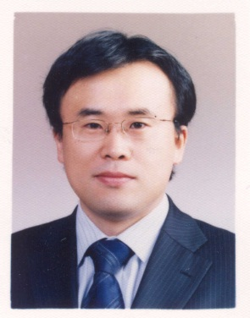
키워드
발표시간 | 14:10~14:50
강사 | 신종화 (현) 서울과학종합대학원대학교 교수(레저경영주임) (2008~) (전) 전남대학교 518연구소 연구원(2007~2008) 고려대학교 한국사회연구소, 사회학과 연구교수(2005~2007) 박현수 (현) 숭실대학교 외래교수 (형사정책, 청소년 비행 등), 사회조사분석사 특강 다수 고려대학교 사회학 박사

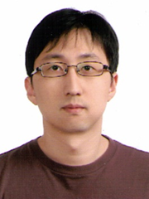
제목 | 공간통계에서의 R의 활용
요약 | R의 sp 패키지를 활용해 공간자료를 시각화하고 분석하는 다양한 방법에 대해 알아봅니다.
키워드 | 공간자료, sp, 시각화
발표시간 | 14:50~15:30
강사 | 홍성연 동경대학교 도시공학과 JSPS 박사후 연구원 (2012.11 - ) 경희대학교 지리학과 GIS연구실 박사후 연구원 (2011.10 - 2012.10)

제목 | 금융에서의 R의 활용
요약 | 바야흐로 빅데이터의 시대이다. 빅데이터의 특성은 데이터에서 가치를 창출해야 할 분석 접근의 변화를 가져왔고, 새로운 기법과 툴을 요구하게 되었다. 분석 전문가들이 기존에 사용하던 패키지 중심에서 더 유연한 툴인 R을 점점 더 많이 사용하는 쪽으로 변화되고 있는 것은 이제는 거스를 수 없는 세계적인 추세이다. 금융 회사의 경우에도 예외가 아니다. 최근 다양한 금융 회사의 적용 사례가 공유되고 있는데, 본 세션에서는 그 중 몇몇 사례를 중심으로 R을 실제 업무에 적용하게 된 이유와 그 적용 결과를 살펴봄으로써 기존에 사용하던 툴 대비 R의 장점을 공유하고자 한다. | 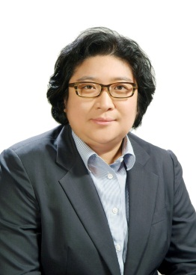
키워드 | 금융, 사례, 빅데이터
발표시간 | 15:40~16:20
강사 | 김민정 김민정 대표는 90년대 후반, Fair Isaac의 스코어링 기술을 국내에 도입한 이래, 다양한 분야의 분석 솔루션 및 서비스 등의 기술을 국내에 소개하기 위해 노력하였다. 선진형 Credit Bureau 모형, 다양한 비즈니스 상황에 적합한 리스크/마케팅 모형 및 경기변동을 반영한 모델링 적용, 콜센터 데이터 분석을 통한 채널 최적화 사례 등을 국내 최초로 프로젝트화 하였고, 현재는 빅데이터 시대의 금융 및 기타 산업 분야에 필요한 툴 및 솔루션을 연구하고 있다. R의 상용화 버전의 선도적인 회사인 Revolution Analytics사의 국내 Master 파트너로서, R Tech Center를 통해 R의 비즈니스적 사용을 위한 제반 기술 지원을 담당하고 있으며, 페이스북 RTechCenter의 운영을 통해 관련 지식과 기술의 확산에 노력하고 있다.

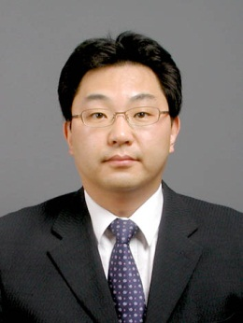
제목 | 유통에서의 R의 활용
요약 | 연관성 분석이란 데이터 안에 존재하는 항목간의 연관규칙(association rule)을 발견하는 과정으로서 본 발표에서는 마트 이용자의 상품을 구매하는 일련의 거래에 대한 연관성 분석의 수행 사례를 발표한다.
키워드 | 연관성 분석, 장바구니 분석, Association Rule
발표시간 | 16:20~17:00
강사 | 김준기 (현) (주)베가스 지식기반솔루션사업본부 본부장 (전) 유니보스, 디메트릭스시스템 등에서 데이터 분석 및 분석시스템 구축 업무 경험

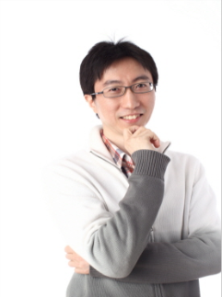
제목 | R을 이용한 게임데이터 분석
요약 | MMORPG 에서 어뷰징같은 각종 위험요소를 탐지하기 위해 R을 이용한 사례를 소개한다.
키워드 | Fraud Detection, BigData analytics
발표시간 | 17:10~17:50
강사 | 이은조 (현) NCSOFT 데이터플랫폼실 GFIS팀장

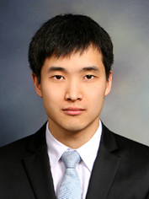
제목 | 빅데이터분석과 R의 활용
요약 | RHive를 이용한 빅데이터분석과 활용
키워드 | RHive, Hive, BigData analytics
발표시간 | 17:50~18:30
강사 | 양원국 (현) 데이터 솔루션 & RHive 팀 선임 연구원

